ログイン
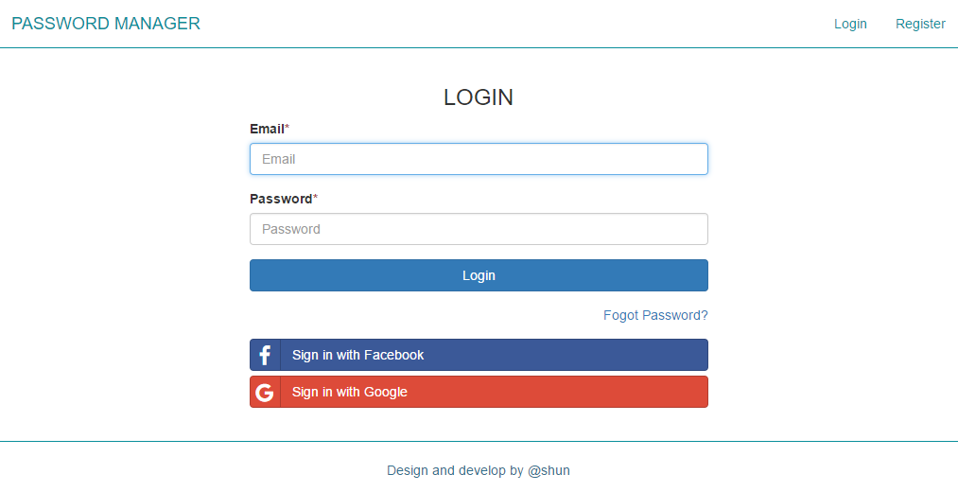
画面レイアウト | 論理名称 | ログイン | 作成日 | 2017-06-14 | 更新日
 | 物理名称 | LOGIN | 作成者 | SHUN | 更新者
 | 備考

レイアウト

